NIlai Bobot Subkriteria
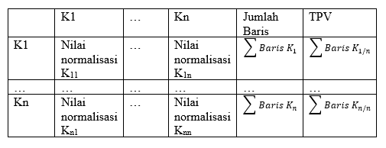
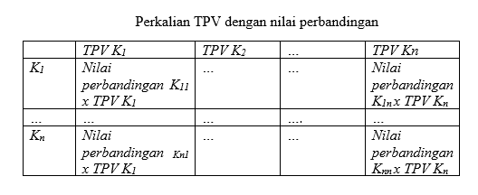
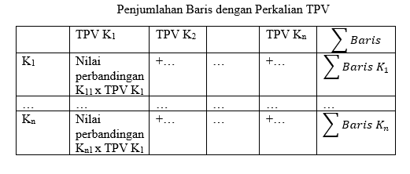
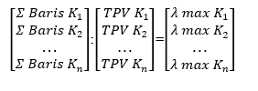
Subkriteria | Rendah | Sedang | Tinggi | Sangat Tinggi | Nilai Eigen |  |  |  | Jumlah | Rata-rata
Rendah | 1 | 0.333 | 0.2 | 0.143 | 0.0625 | 0.0625 | 0.0625 | 0.0625 | 0.25 | 0.0625
Sedang | 3 | 1 | 0.6 | 0.429 | 0.1875 | 0.1875 | 0.1875 | 0.1875 | 0.75 | 0.1875
Tinggi | 5 | 1.667 | 1 | 0.714 | 0.3125 | 0.3125 | 0.3125 | 0.3125 | 1.25 | 0.3125
Sangat Tinggi | 7 | 2.333 | 1.4 | 1 | 0.4375 | 0.4375 | 0.4375 | 0.4375 | 1.75 | 0.4375
Jumlah | 16 | 5.333 | 3.2 | 2.286 |  |  |  |  |  | 1
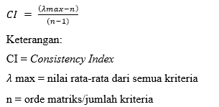
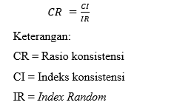
 | Lamda Max |  | 4
 | CI= | (Lamda Max-n)/(n-1)
 | CI= |  | 0
 | CR=CI/IR |  | 0
Rumus Penjumlahan Kolom
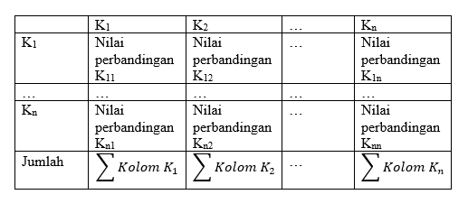
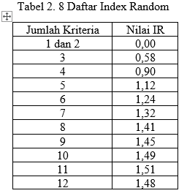

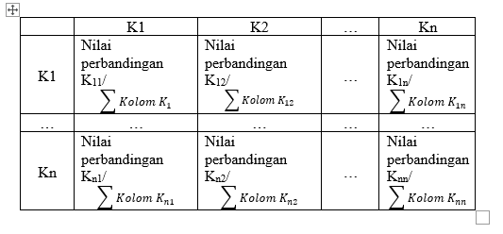

Rumus Normalisasi

Bobot Kriteria SAW
Kode Kriteria | Kriteria | Tipe Kriteria | Bobot
K1 | Keagamaan | Benefit | 0.59447674419
K2 | Akademik | Benefit | 0.17441860465
K3 | Non-akademik | Benefit | 0.1976744186
K4 | Kepemimpinan | Benefit | 0.033430232558

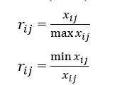
 |  |  | Nilai max total = | 3440
 |  |  | Nilai max = | Keagamaan = | 2045
 |  |  |  | Akademik = | 600
 |  |  |  | Non-akademik = | 680
 |  |  |  | Kepemimpinan = | 115

Jumlah Perubahan Ranking
penambahan bobot | Jumlah perubahan ranking
 | 100 alternatif | 250 alternatif | 390 alternatif
bobot 1, kenaikan 0,5 | 114 | 275 | 588
bobot 2, kenaikan 0,5 | 142 | 346 | 743
bobot 2, kenaikan 0,4 | 167 | 420 | 879
bobot 1,5, kenaikan 0,3 | 179 | 459 | 960
bobot 1, kenaikan 0,2 | 198 | 561 | 1172
bobot 1, kenaikan 0,1 | 266 | 687 | 1413
Jumlah | 1066 | 2748 | 5755

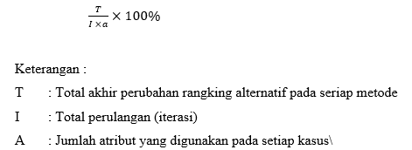
penambahan bobot | Presentase perubahan ranking
 | 100 alternatif | 250 alternatif | 390 alternatif
bobot 1, kenaikan 0,5 | 3.56% | 8.59% | 18.38%
bobot 2, kenaikan 0,5 | 2.22% | 5.41% | 11.61%
bobot 2, kenaikan 0,4 | 2.09% | 5.25% | 10.99%
bobot 1,5, kenaikan 0,3 | 2.24% | 5.74% | 12.00%
bobot 1, kenaikan 0,2 | 2.48% | 7.01% | 14.65%
bobot 1, kenaikan 0,1 | 1.66% | 4.29% | 8.83%
Jumlah | 14.24% | 36.29% | 76.45%

Penambahan Bobot | Jumlah Perubahan Ranking
 | 100 Alternatif | 250 Alternatif | 390 Alternatif
Bobot 1, kenaikan 0,5 | 130 | 288 | 489 | Total Keseluruhan Presentase Sensitivitas |  | Total Perubahan Ranking
bobot 2, kenaikan 0,5 | 175 | 376 | 599 | SAW | AHP | SAW | AHP
bobot 2, kenaikan 0,4 | 188 | 421 | 683 | 126.99% | 113.37% | 9569 | 8500
bobot 1,5, kenaikan 0,3 | 200 | 470 | 761
bobot 1, kenaikan 0,2 | 199 | 496 | 868
bobot 1, kenaikan 0,1 | 263 | 693 | 1201
Jumlah | 1155 | 2744 | 4601

Penambahan Bobot | Presentase Perubahan Ranking
 | 100 Alternatif | 250 Alternatif | 390 Alternatif
Bobot 1, kenaikan 0,5 | 4.06% | 9.00% | 15.28%
bobot 2, kenaikan 0,5 | 2.73% | 5.88% | 9.36%
bobot 2, kenaikan 0,4 | 2.35% | 5.26% | 8.54%
bobot 1,5, kenaikan 0,3 | 2.50% | 5.88% | 9.51%
bobot 1, kenaikan 0,2 | 2.49% | 6.20% | 10.85%
bobot 1, kenaikan 0,1 | 1.64% | 4.33% | 7.51%
Jumlah | 15.78% | 36.54% | 61.05%

